상품제안서
브리츠 레트로 버티컬 턴테이블 블루투스 스피커 | 상품코드: S41792

 |  |  |  |  |  |  | 02-713-8555 | www.synergygift.co.kr
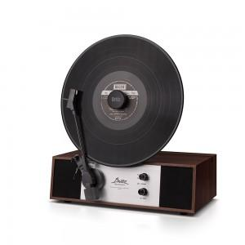

【상세/제작정보】

【인쇄/포장옵션】 | 스티커 / 종이케이스

【공급단가】 | 수량 | 5~ | 30~ | 50~ | 100~ | 300~
*VAT별도 | 단가 | 184,000원 | 174,600원 | 171,700원 | 167,300원 | 164,400원

【상품 URL】 | https://www.synergygift.co.kr:443/src/goods_detail.php?gdno=41792

